Sheet1
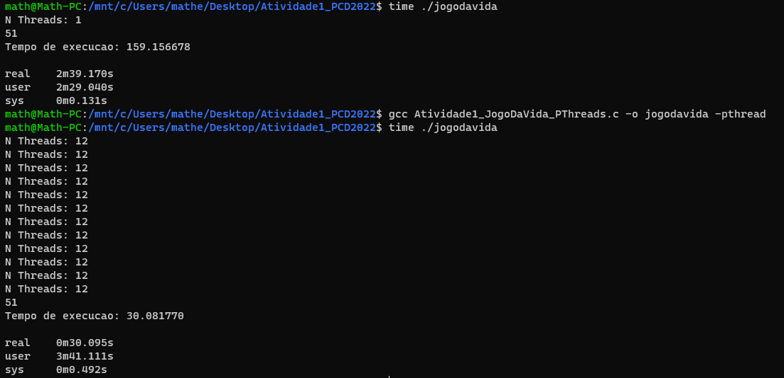
 | HIGH LIFE |  |  |  |  | JOGO DA VIDA
OPENMP | Threads | Medido | Real | Speedup | Eficiência | Threads | Medido | Real | Speedup | Eficiência
 | 1 | 153.574 | 153.587 | 1.000 | 100% | 1 | 149.677 | 149.689 | 1.000 | 100.00%
 | 2 | 83.283 | 83.295 | 1.844 | 92.19% | 2 | 80.637 | 80.650 | 1.856 | 92.80%
 | 4 | 47.217 | 47.230 | 3.252 | 81.30% | 4 | 46.527 | 46.540 | 3.216 | 80.41%
 | 6 | 41.254 | 41.269 | 3.722 | 62.03% | 6 | 40.619 | 40.632 | 3.684 | 61.40%
 | 8 | 38.965 | 38.977 | 3.940 | 49.26% | 8 | 38.498 | 38.512 | 3.887 | 48.59%
 | 12 | 31.437 | 31.456 | 4.883 | 40.69% | 12 | 30.813 | 30.828 | 4.856 | 40.46%

PTHREADS | Threads | Medido | Real | Speedup | Eficiência | Threads | Medido | Real | Speedup | Eficiência
 | 1 | 150.330 | 150.344 | 1.000 | 100.00% | 1 | 159.199 | 159.213 | 1.000 | 100%
 | 2 | 78.065 | 78.077 | 1.926 | 96.28% | 2 | 83.920 | 83.993 | 1.896 | 95%
 | 4 | 44.866 | 44.880 | 3.350 | 83.75% | 4 | 44.943 | 44.956 | 3.542 | 89%
 | 6 | 39.977 | 39.990 | 3.760 | 62.66% | 6 | 40.536 | 40.549 | 3.926 | 65%
 | 8 | 36.277 | 36.289 | 4.143 | 51.79% | 8 | 36.689 | 36.702 | 4.338 | 54%
 | 12 | 29.687 | 29.701 | 5.062 | 42.18% | 12 | 29.499 | 29.514 | 5.394 | 45%

